Worksheet
Изображение* | ID | Код | Артикул* | Название товара* | Цена, руб.* | Основной | Удаленный | В пути | 0 | Ваш заказ
Инструменты
Инструмент для аксиальных систем
Инструмент для аксиальных систем VIEIR
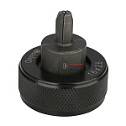 | 954216 | GAP-101088 | G1805.16 | Расширительные насадки STABIL 16x2,6 GAPPO | 2 261.58 руб. | 10 | 0 | 0 | шт | 0
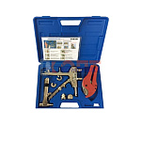 | 825411 | INS-420001 | VER1225 | Ручной аппарт для аксиальных фитингов 12мм-20мм VIEIR (1/5шт) | 7 116.34 руб. | 1 | 0 | 0 | шт | 0
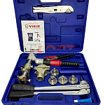 | 825412 | INS-420002 | VER1232-3 | Гидравлический аппарат для аксиальных фитингов с насадками 16-20-25-32 VIEIR (1/3шт) | 25 426.94 руб. | 1 | 0 | 0 | шт | 0
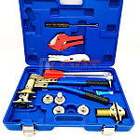 | 825413 | INS-420003 | VER1232-4 | Ручной аппарат для аксиальных фитингов с насадками 16-20-25-32 "VIEIR | 24 832.50 руб. | 1 | 0 | 0 | шт | 0
 | 825414 | INS-420004 | VER1232-5 | Ручной аппарат для аксиальных фитингов с насадками16-20-25-32 и насадками STABIL 16-20мм | 21 989.66 руб. | 0 | 0 | 0 | шт | 0
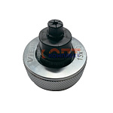 | 825415 | INS-420005 | V-15 | Расширительные насадки для медных стальных трубок15x1,0 " VIEIR" (30/1шт) | 1 386.00 руб. | 6 | 0 | 0 | шт | 0
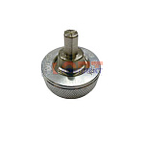 | 825416 | INS-420006 | V-16 | Расширительные насадки 16x2,2 " VIEIR" (30/1шт) | 1 386.00 руб. | 4 | 0 | 0 | шт | 0
 | 825417 | INS-420007 | V-20 | Расширительные насадки 20x2,8 "VIEIR" (30/1шт) | 1 386.00 руб. | 5 | 0 | 0 | шт | 0
 | 825418 | INS-420008 | V-25 | Расширительные насадки 25x3.5 "VIEIR" (30/1шт) | 1 386.00 руб. | 4 | 0 | 0 | шт | 0
 | 825419 | INS-420009 | V-32 | Расширительные насадки 32x4,4 "VIEIR" (30/1шт) | 1 386.00 руб. | 1 | 0 | 0 | шт | 0
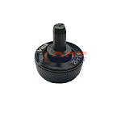 | 825420 | INS-420010 | VB-16 | Расширительные насадки STABIL 16x2,6 " VIEIR" (30/1шт) | 1 386.00 руб. | 1 | 0 | 0 | шт | 0
 | 825421 | INS-420011 | VB-20 | Расширительные насадки STABIL 20x2,9 "VIEIR" (30/1шт) | 1 386.00 руб. | 3 | 0 | 0 | шт | 0
 | 825422 | INS-420012 | VB-25 | Расширительные насадки STABIL 25x3,7 "VIEIR" (30/1шт) | 1 386.00 руб. | 2 | 0 | 0 | шт | 0
 | 826278 | INS-420013 | VB-32 | Расширительные насадки STABIL 32x4,7 "VIEIR" (30/1шт) | 1 386.00 руб. | 2 | 0 | 0 | шт | 0
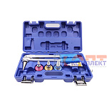 | 827990 | INS-420014 | VER1256-3 | Ручной расширительный аппарт с насадками 16мм-20мм-25мм VIEIR (1/5шт) | 9 240.00 руб. | 3 | 0 | 0 | шт | 0
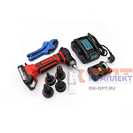 | 827991 | INS-420015 | VER1256-4 | Аккумуляторный расширительный аппарат с насадками 16мм-20мм-25мм-32мм VIEIR (1/5шт) | 50 820.00 руб. | 1 | 0 | 0 | шт | 0
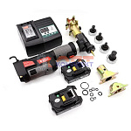 | 836379 | INS-420018 | VER1262 | Аккумуляторный инструмент для аксиальных фитингов с насадками 16-20-25-32 | 91 371.28 руб. | 0 | 0 | 0 | шт | 0
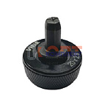 | 836395 | INS-420020 | VB-16 A | Расширительные насадки STABIL 16,2x2,6 " VIEIR" (30/1шт) | 1 386.00 руб. | 0 | 0 | 0 | шт | 0
 | 836396 | INS-420021 | VB-20 A | Расширительные насадки STABIL 20x2,9 "VIEIR" (30/1шт) | 1 386.00 руб. | 0 | 0 | 0 | шт | 0
 | 836397 | INS-420022 | VB-25 A | Расширительные насадки STABIL 25x3,7 "VIEIR" (30/1шт) | 1 386.00 руб. | 1 | 0 | 0 | шт | 0
 | 836398 | INS-420023 | VB-32 A | Расширительные насадки STABIL 32x4,7 "VIEIR" (30/1шт) | 1 386.00 руб. | 0 | 0 | 0 | шт | 0
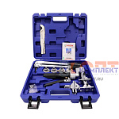 | 868524 | VER-000284 | VER1236-4 | Гидравлический пресс аппарат для надвижных фитингов (16мм-32мм)"VIEIR"(3шт) | 40 511.24 руб. | 1 | 0 | 0 | шт | 0
 | 883037 | VER-000875 | VER1262-1 | Аккумуляторный пресс-инструмент с ручным расширителем для аксиальных (надвижных) фитингов (1шт) | 110 684.42 руб. | 0 | 0 | 0 | шт | 0
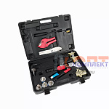 | 885008 | VER-001090 | VER1253-3 | Гидравлический пресс-аппарат для надвижных фитингов (2/1шт) | 34 970.32 руб. | 1 | 0 | 0 | шт | 0
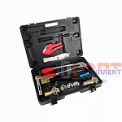 | 885009 | VER-001091 | VER1253-4 | Ручной универсальный пресс-аппарат для аксиальных фитингов (2/1шт) | 26 819.10 руб. | 1 | 0 | 0 | шт | 0
 | 885010 | VER-001092 | VER1253-5 | Ручной универсальный пресс-аппарат для аксиальных фитингов (2/1шт) | 28 134.26 руб. | 1 | 0 | 0 | шт | 0
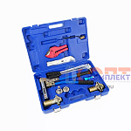 | 885011 | VER-001093 | VER1232-4-2A | Ручной универсальный пресс-аппарат для аксиальных фитингов (2/1шт) | 23 215.50 руб. | 2 | 0 | 0 | шт | 0
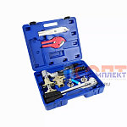 | 885012 | VER-001094 | VER1232-3-2A | Гидравлический пресс-аппарат для надвижных фитингов (3/1шт) | 25 063.50 руб. | 1 | 0 | 0 | шт | 0
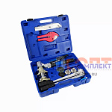 | 885013 | VER-001095 | VER1232-3-2B | Гидравлический пресс-аппарат для надвижных фитингов (3/1шт) | 25 063.50 руб. | 1 | 0 | 0 | шт | 0
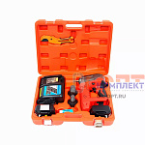 | 886088 | VER-001558 | VER1266 | Аккумуляторный расшир инструмент с надками 32-40мм для PEX труб большого диаментра (2/1шт) | 137 292.54 руб. | 1 | 0 | 0 | шт | 0
 | 955824 | VER-001758 | VER1254-5 | Гидравлический пресс-аппарат для надвижных фитингов (2/1шт) | 28 908.88 руб. | 1 | 0 | 0 | шт | 0
 | 955825 | VER-001759 | VER1254-8 | Гидравлический пресс-аппарат для надвижных фитингов (2/1шт) | 33 287.10 руб. | 1 | 0 | 0 | шт | 0
Инструмент для аксиальных систем VALTEC
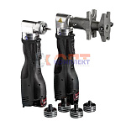 | 825527 | VLC-1313006 | 44067-51 | Набор аксиального инструмента (акк запрессовщик + АКК расш + насадки16-32мм) | 0.00 руб. | 0 | 0 | 0 | шт | 0
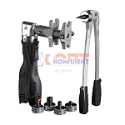 | 825528 | VLC-1313007 | 48348-51 | Набор аксиального инструмента (акк запрессовщик + РУЧН расш + насадки16-32мм) | 0.00 руб. | 0 | 0 | 0 | шт | 0
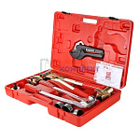 | 836282 | VLC-900283 | VT.1240.FT.1632 | Комплект ручного инструмента для монтажа надвижных фитингов | 34 297.00 руб. | 1 | >10 | 0 | шт | 0
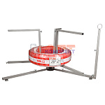 | 873886 | VLC-900517 | VT.RT.02.0 | Размотчик трубы VALTEC (для труб в бухтах) NEW | 10 297.00 руб. | 0 | 0 | 0 | шт | 0
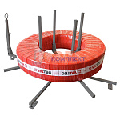 | 889959 | VLC-900584 | VT.RT.03.0 | Размотчик трубы VALTEC (для труб в бухтах). 03 | 10 634.00 руб. | 2 | >10 | 0 | шт | 0
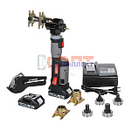 | 889960 | VLC-900585 | VT.1240PZ.F.1632 | Пресс-инструмент аккумуляторный в комплекте с зарядным устройством 16-32мм (2 А*ч) | 134 437.00 руб. | 0 | 5 | 0 | шт | 0
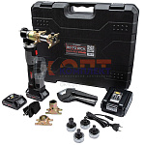 | 890050 | VLC-901000 | RT.1421040 | Пресс-инструмент аккумуляторный в комплекте с зарядным устройством 16-32мм (2 А*ч) | 139 215.00 руб. | 0 | 1 | 0 | шт | 0
 | 834773 | VLC-999077 | VT.1240PZ.E.1632 | Комплект аккумуляторного инструмента, для монтажа аксиальных фитингов 16-32мм | 0.00 руб. | 0 | 0 | 0 | шт | 0

